Anbage Hassans Kebab
AB: Hassans Kebab
Hassan betreibt einen Kebabstand in Wien. Er hat eine Übersicht über die Kosten und die Zutaten, die er für seine Kebab benötigt.
Aufgrund Deiner Ausbildung, sollst Du ihm helfen, Entscheidungen zu treffen.

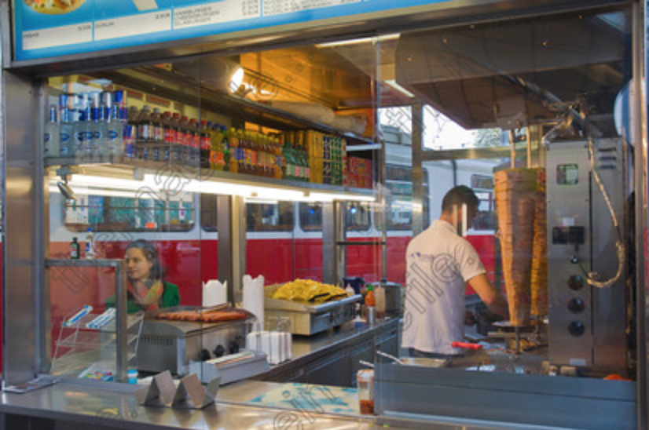

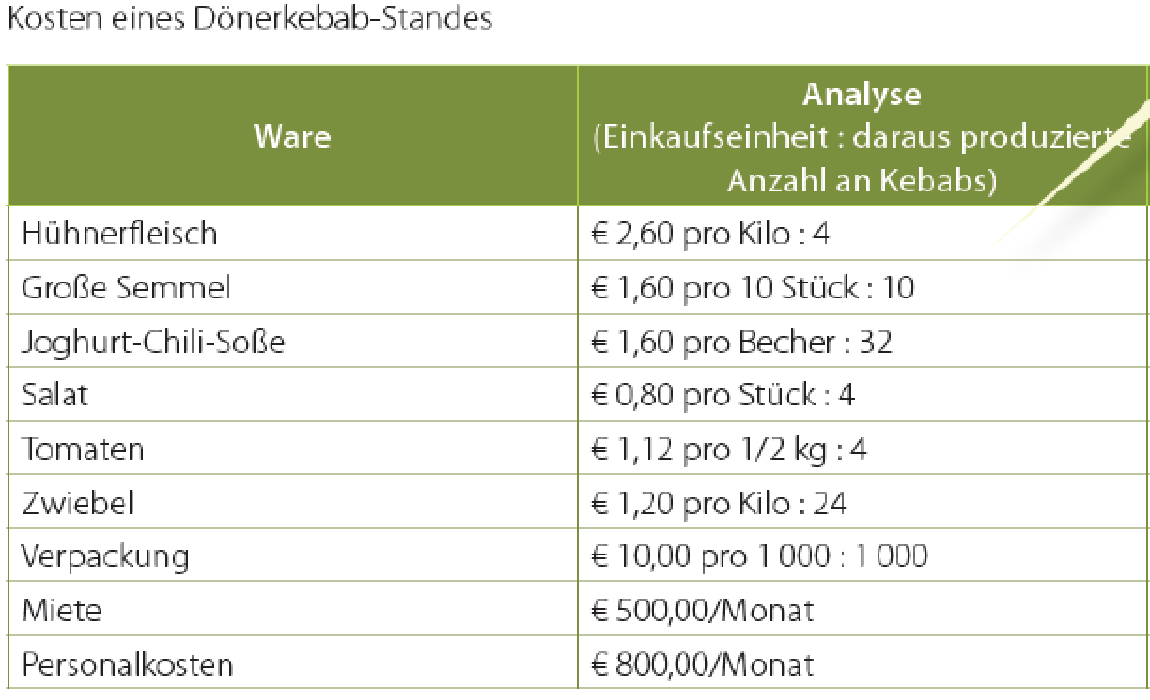

Arbeitsaufgabe:
1) Wie hoch sind die variablen Kosten pro Kebab. (Wie ändert sich der WES wenn er im DS 10% Verschnitt hat)

2) Wie hoch ist der Deckungsbeitrag pro Kebab bei einem Nettoverkaufspreis von 3,30 Euro brutto.

3) Wie hoch sind die fixen Kosten pro Jahr für Hassan?

4) Wie hoch sind die Fixkosten pro Kebab bei 5000, bei 10000 und bei 15000 verkauften Stück?

5) Wie viele Kebab muss Hassan verkaufen, damit er alle Kosten abdecken kann?

6) Wie hoch ist der Umsatz bei diese Mindest-verkaufsmenge?

